类别
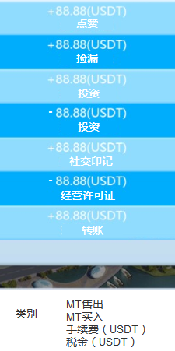
like | 좋아요

Missing | 누락

investment | 투자

Social imprint | 사회 각인

business license | 사업자 라이센스

Transfer | 양도

MT sold | MT 판매
MT buy | MT 구매
Handling fee | 취급 수수료
Tax | 세금

